ex-661
Handlowiec | Produkt | Cena | Nowa cena
Piotr | AA-2618-RA-C | 974
Jan | AYF-1720-XS-C | 364
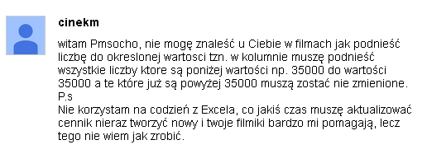
Michał | AYU-7812-PL-A | 770
Lena | BC-6707-ANE-A | 299
Marek | BS-5717-CR-C | 610
Jola | C-2173-TF-B | 94
Edyta | CA-1462-SXA-B | 889
Piotr | CCC-4299-XB-C | 869
Lena | CCN-3277-ANA-C | 293
Marek | CE-2213-LAR-A | 538
Jola | CG-3503-PG-A | 20
Lena | CIA-2966-FAC-A | 299
Marek | BS-5717-CR-C | 610
Jola | C-2173-TF-B | 94

